img
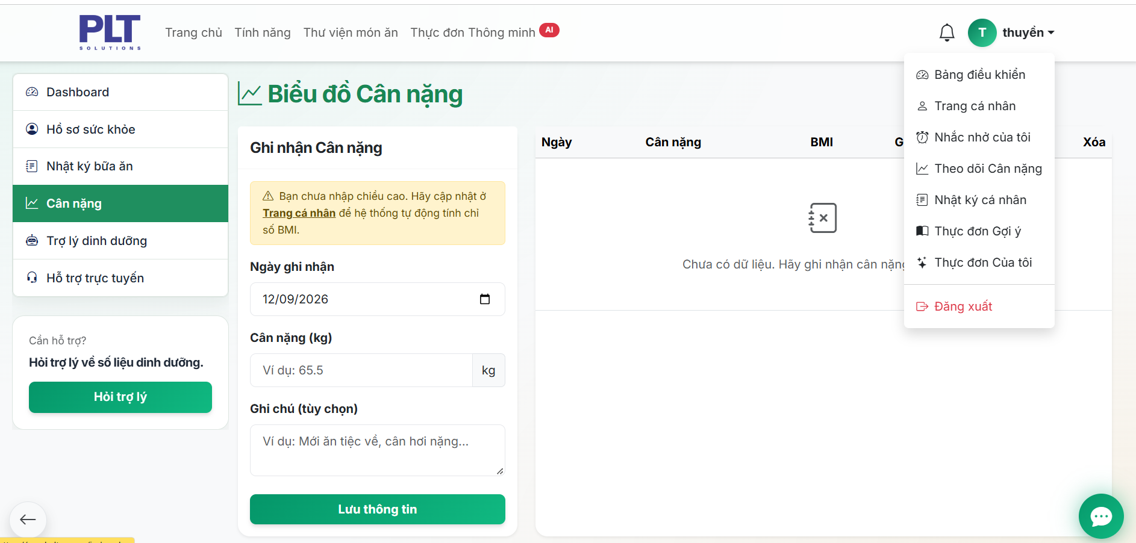
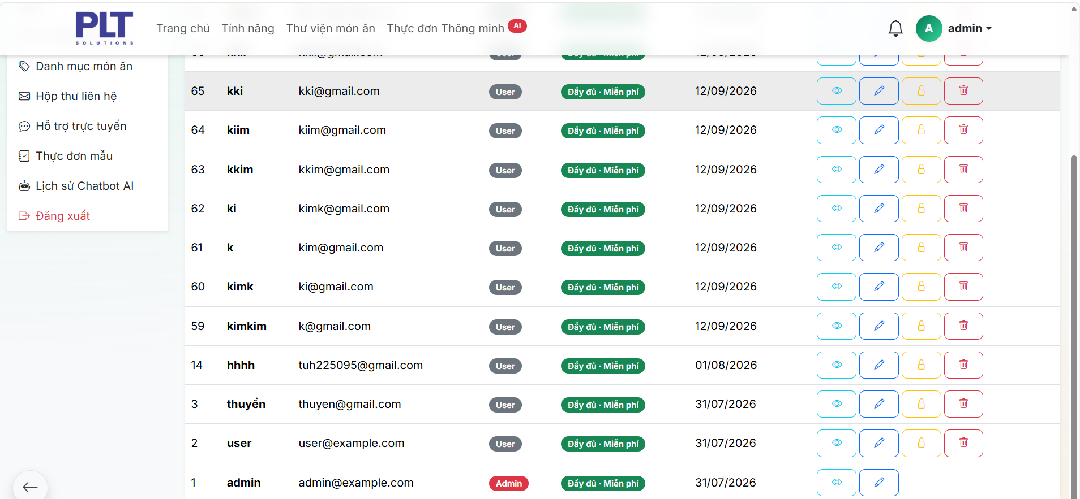
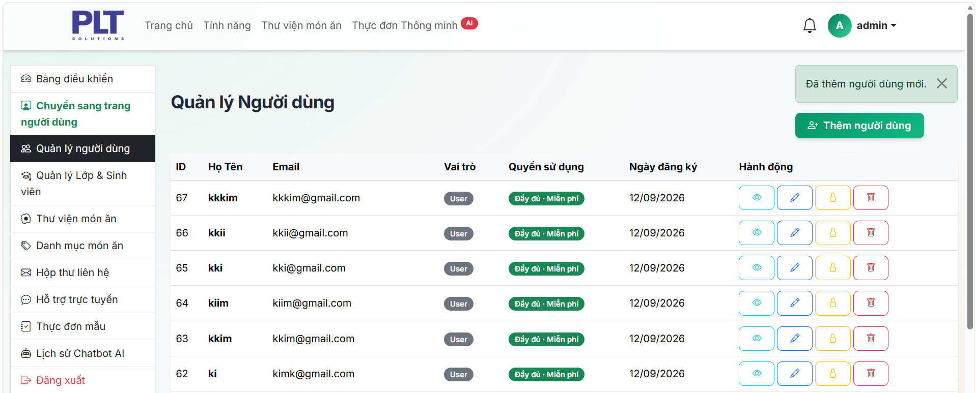
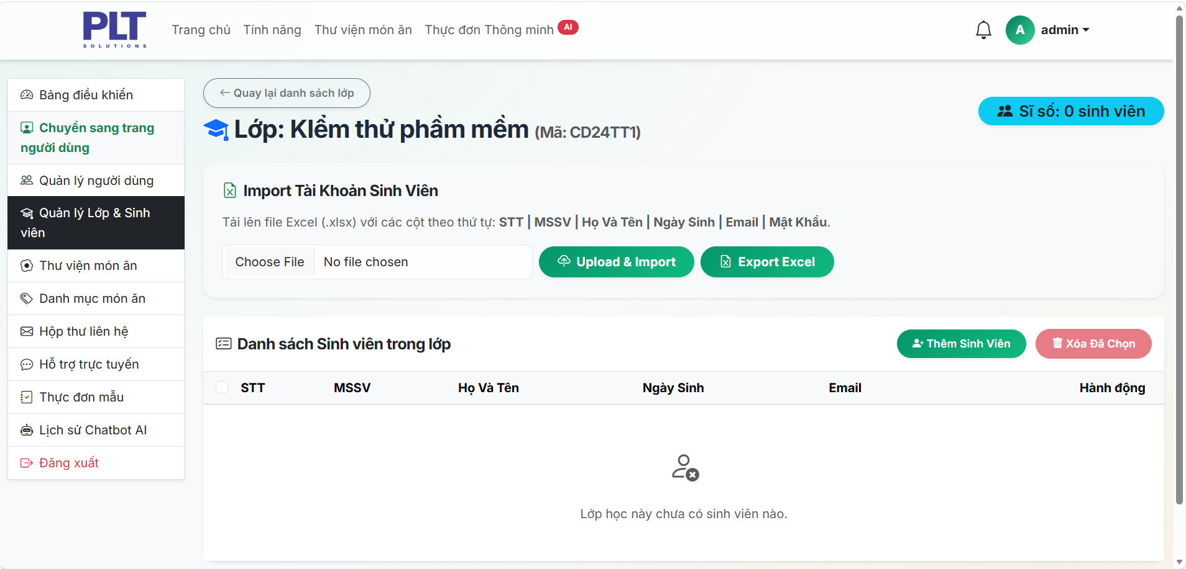
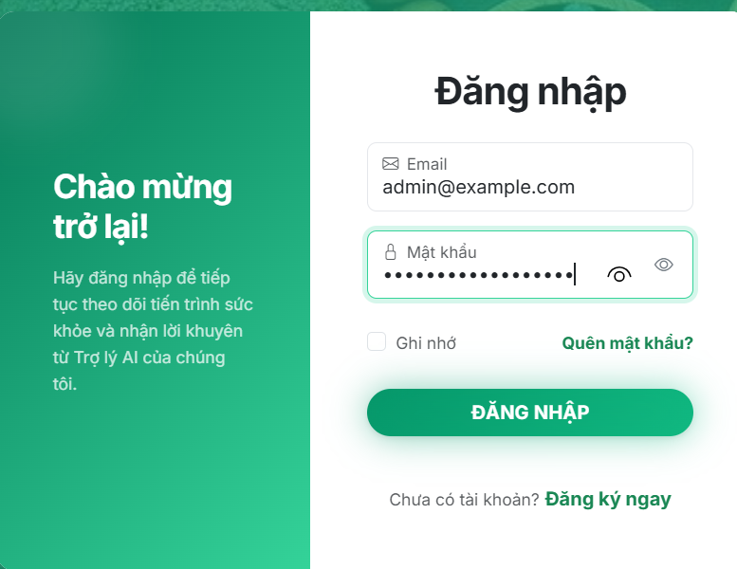
Bug_1

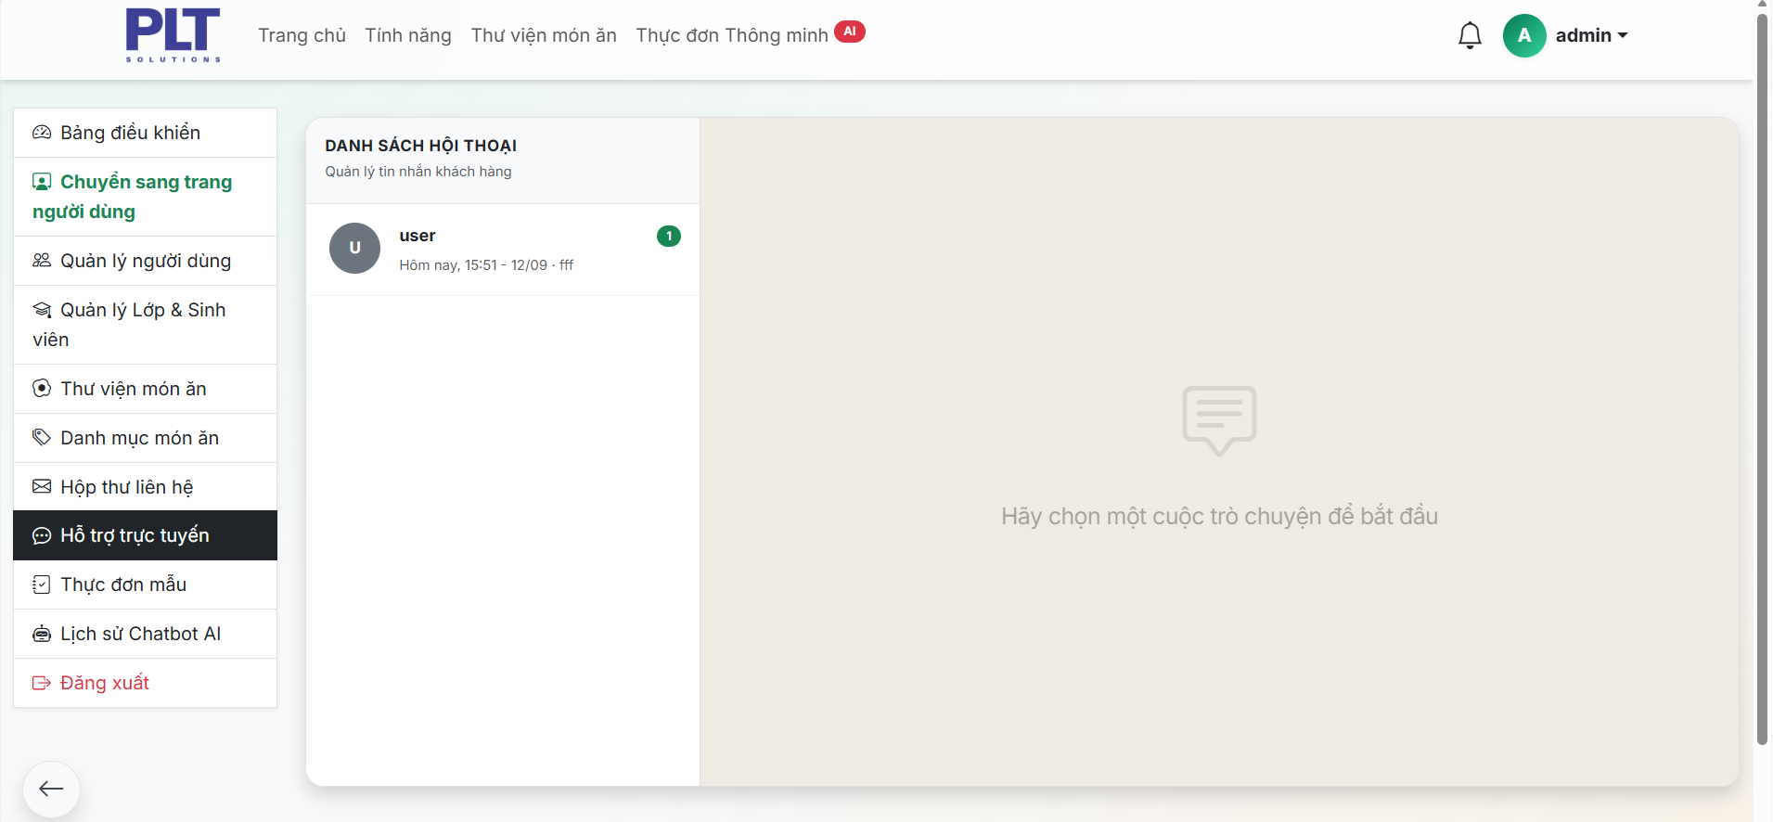

Bug_2

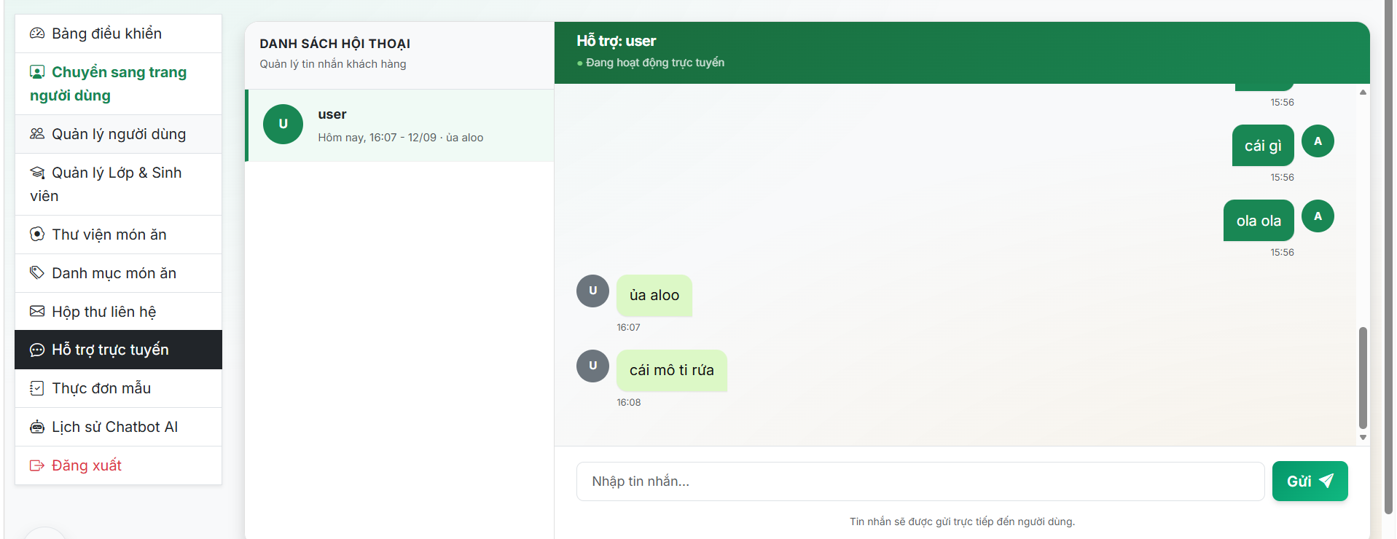
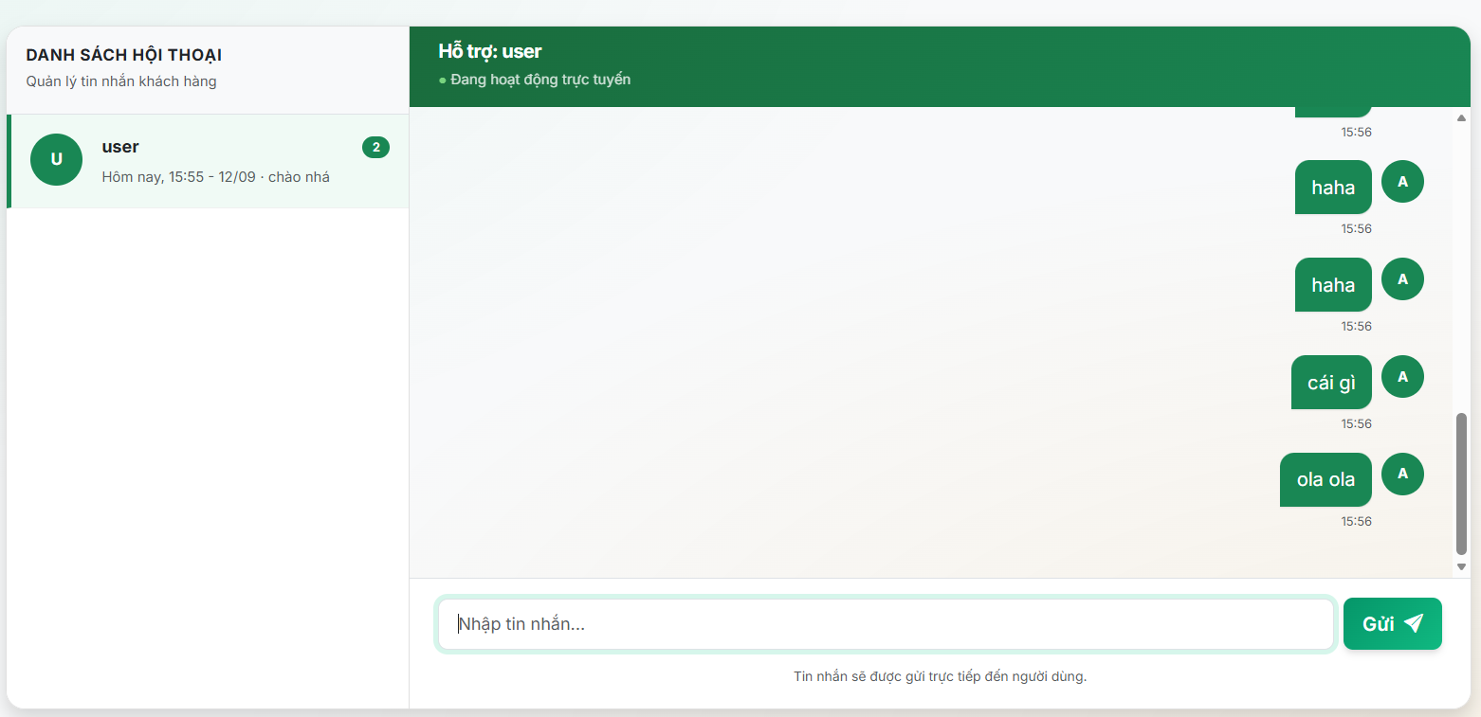
Bug_3

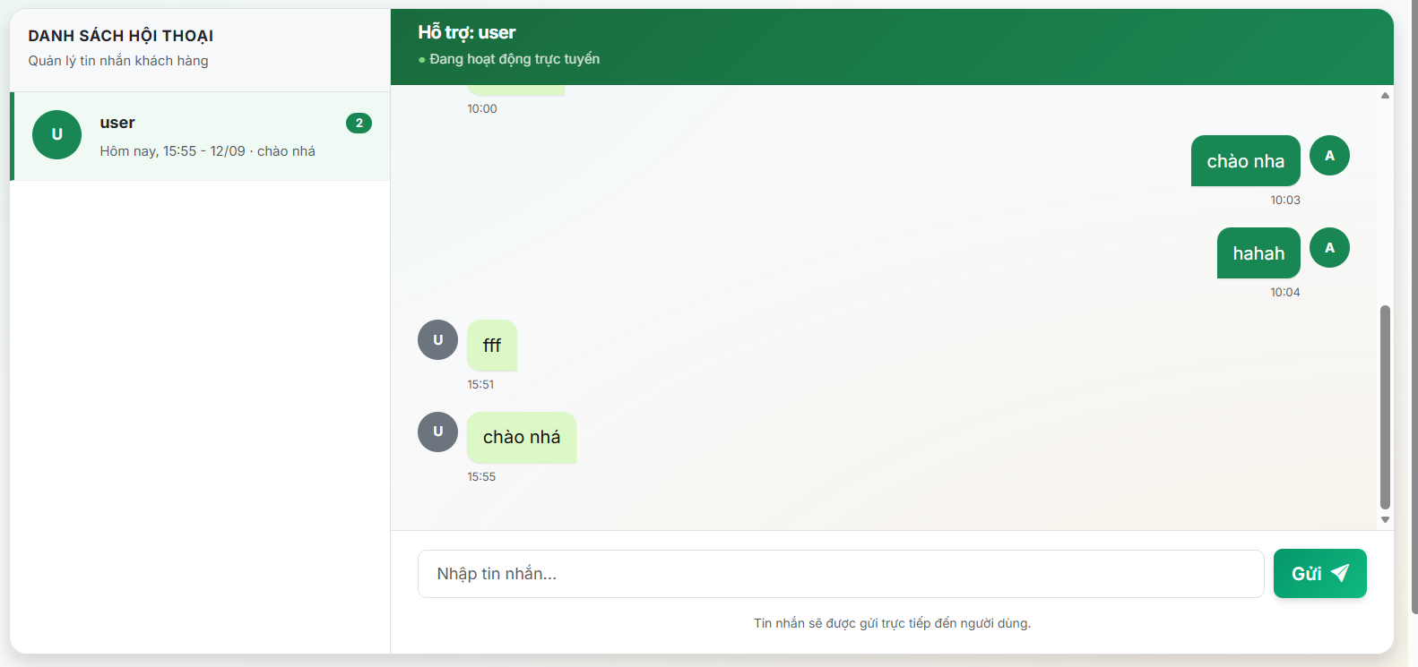

Bug_4

Chức năng bổ sung
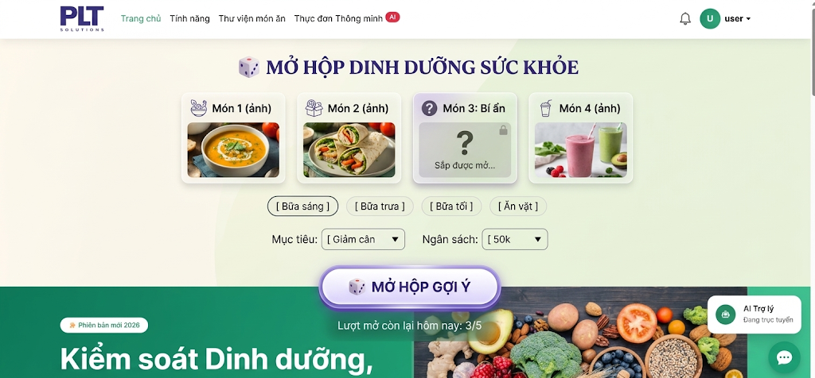
1. Tên chức năng
ĂN GÌ CŨNG ĐƯỢC
2. Mục tiêu chức năng
- Giúp người dùng nhanh chóng nhận được gợi ý món ăn phù hợp với mục tiêu sức khỏe (giảm cân, tăng cơ, maintain…).
- Tạo cảm giác thú vị, giảm nhàm chán khi phải tự nghĩ món ăn mỗi ngày.
- Kết hợp yếu tố ngẫu nhiên + cá nhân hóa dựa trên hồ sơ sức khỏe của user.
3. Chi tiết chức năng
Hộp bí ẩn: Khi bấm “Mở hộp” sẽ random 1 món ăn phù hợp với mục tiêu + bữa ăn đã chọn
Bộ lọc: Bữa ăn (Sáng/Trưa/Tối/Ăn vặt) + Mục tiêu sức khỏe + Ngân sách
Kết quả sau khi mở: Hiện ảnh món + tên + calo + protein/carb/fat + nút “Thêm vào nhật ký”
Giới hạn lượt: Mỗi ngày được mở miễn phí 3–5 lần (tránh spam)
Lịch sử mở hộp: Lưu lại các món đã random để user xem lại
5. Logic xử lý (Backend gợi ý)
User chọn:
Bữa ăn (Sáng / Trưa / Tối / Ăn vặt)
Mục tiêu (Giảm cân / Tăng cơ / Maintain…)
Ngân sách (tùy chọn)
Hệ thống lấy danh sách món từ Thư viện món ăn thỏa điều kiện:
Đúng bữa ăn
Phù hợp calo / macro theo mục tiêu
Trong tầm ngân sách (nếu có)
Random 1 món → trả về frontend.
User có thể:
Thêm vào Nhật ký bữa ăn
Xem công thức
Mở lại (nếu còn lượt)

